Hoja1
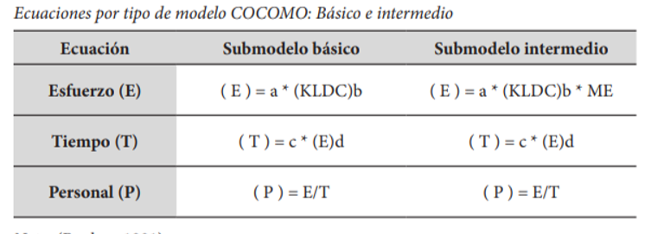
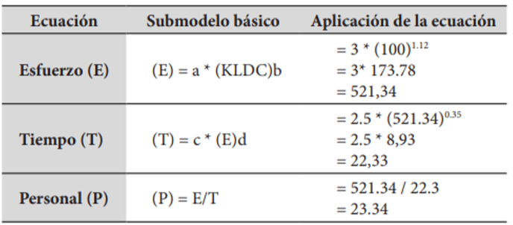
COCOMO BASICO SEMIACOPLADO
ECUACIÓN | SUBMODELO BASICO | APLICACIÓN DE LA ECUACION

ESFUERZO(E |  | 14937.394462

TIEMPO(T) |  | 72.266364314

PERSONAL(P) |  | 206.69912765

MODELO COCOMO INTERMEDIO
SE DESEA ESTIMAR EL COSTO DEL PROYECTO, UTILIZANDO EL MODELO COCOMO INTERMEDIO,
AJUSTADO CON LA CARATERISTICA DE LA FIABILIDAD REQUERIDA DEL SOFTWARE (RELY) CON UNA VALORACION DE "ALTO"
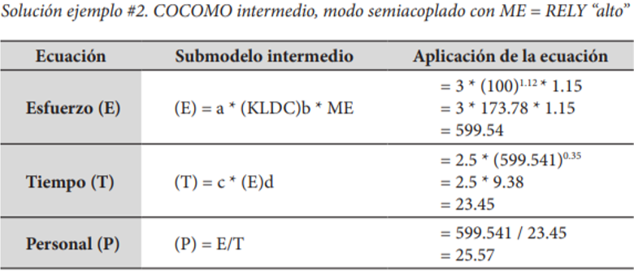
ECUACIÓN | SUBMODELO INTERMEDIO |  | APLICACIÓN DE LA ECUACION

ESFUERZO(E |  |  | 17178.003632

TIEMPO(T) |  |  | 75.889283106

PERSONAL(P) |  |  | 226.35611945

